Resultados estudio maní CAM
Anexo 1: Estudio sobre consumo del maní en la Argentina y estrategias para promoverlo, realizado por la Cámara Argentina del Maní

“Estudio sobre consumo del maní en la Argentina y estrategias para promoverlo” realizado por la CAM (Cámara Argentina del Maní)
http://biblioteca.cfi.org.ar/documento/estudio-sobre-consumo-del-material-del-mani-en-la-argentina-y-estrategias-para-promoverlo-provincia-de-cordoba/

Entre una muesytra representativa de 731 personas los siguientes son los hallazgos mas impirtantes del estudio:

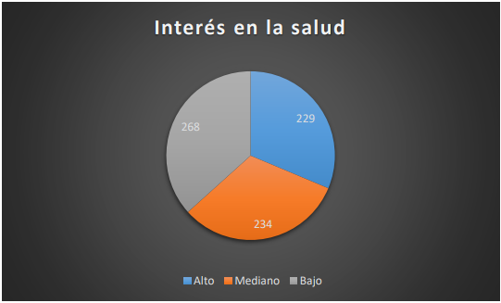

Fuente: Estudio sobre consumo del maní en la Argentina y estrategias para promoverlo realizado por la CAM (Cámara Argentina del Maní) Pag 13. (Maní, 2019)

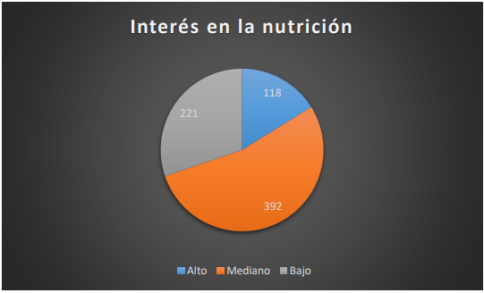

Fuente: Estudio sobre consumo del maní en la Argentina y estrategias para promoverlo realizado por la CAM (Cámara Argentina del Maní) Pag 15. (Maní, 2019)

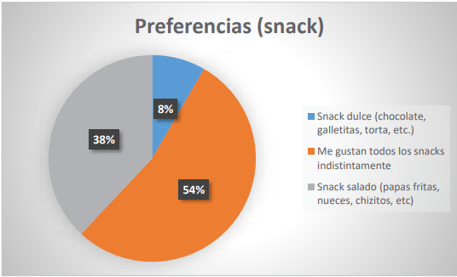

Fuente: Estudio sobre consumo del maní en la Argentina y estrategias para promoverlo realizado por la CAM (Cámara Argentina del Maní) Pag 25. (Maní, 2019)

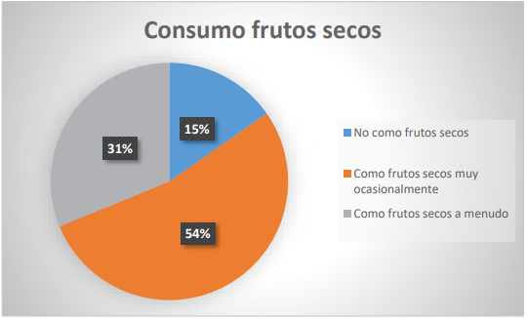

Fuente: Estudio sobre consumo del maní en la Argentina y estrategias para promoverlo realizado por la CAM (Cámara Argentina del Maní) Pag 33. (Maní, 2019)

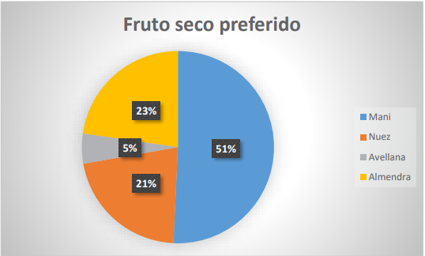

Fuente: Estudio sobre consumo del maní en la Argentina y estrategias para promoverlo realizado por la CAM (Cámara Argentina del Maní) Pag 37. (Maní, 2019)

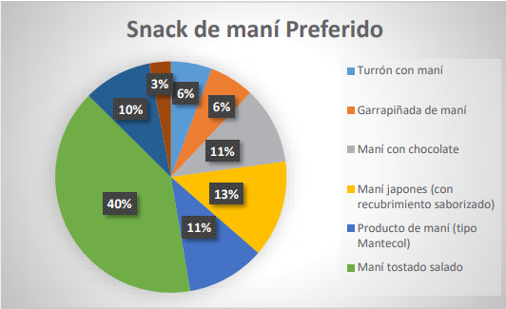

Fuente: Estudio sobre consumo del maní en la Argentina y estrategias para promoverlo realizado por la CAM (Cámara Argentina del Maní) Pag 41. (Maní, 2019)

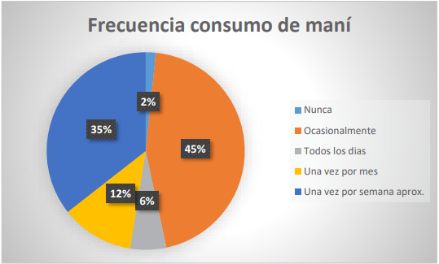

Fuente: Estudio sobre consumo del maní en la Argentina y estrategias para promoverlo realizado por la CAM (Cámara Argentina del Maní) Pag 45. (Maní, 2019)

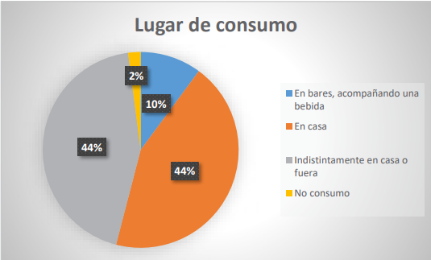

Fuente: Estudio sobre consumo del maní en la Argentina y estrategias para promoverlo realizado por la CAM (Cámara Argentina del Maní) Pag 49. (Maní, 2019)

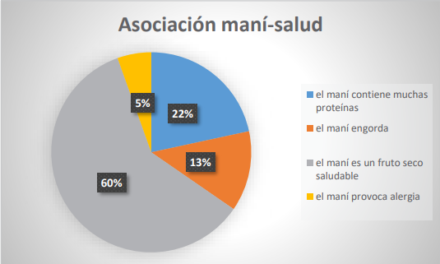

Fuente: Estudio sobre consumo del maní en la Argentina y estrategias para promoverlo realizado por la CAM (Cámara Argentina del Maní) Pag 53. (Maní, 2019)

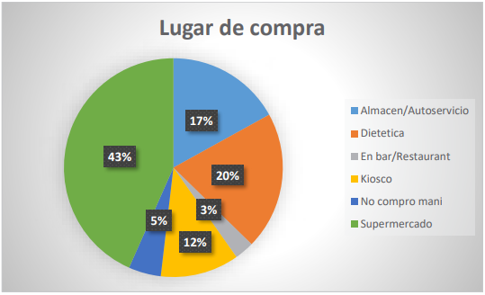

Fuente: Estudio sobre consumo del maní en la Argentina y estrategias para promoverlo realizado por la CAM (Cámara Argentina del Maní) Pag 57. (Maní, 2019)

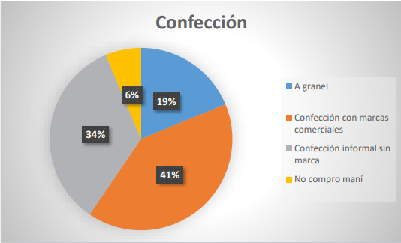

Fuente: Estudio sobre consumo del maní en la Argentina y estrategias para promoverlo realizado por la CAM (Cámara Argentina del Maní) Pag 61. (Maní, 2019)

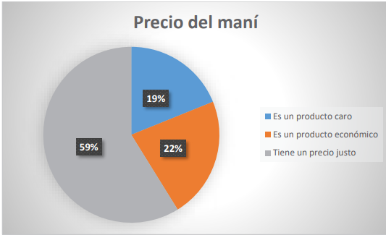

Fuente: Estudio sobre consumo del maní en la Argentina y estrategias para promoverlo realizado por la CAM (Cámara Argentina del Maní) Pag 65. (Maní, 2019)

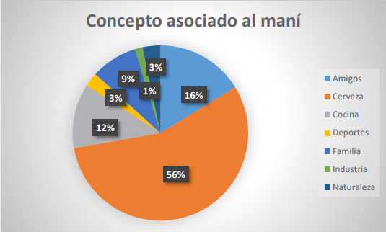

Fuente: Estudio sobre consumo del maní en la Argentina y estrategias para promoverlo realizado por la CAM (Cámara Argentina del Maní) Pag 81. (Maní, 2019)

